상품제안서
자동차등록증 케이스 보관함 | 상품코드: S44613

 |  |  |  |  |  |  | 02-713-8555 | www.synergygift.co.kr
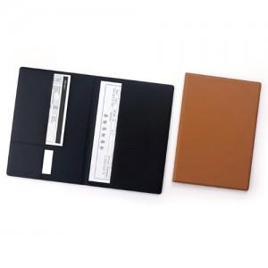

【상세/제작정보】 | <p><span style="font-size: 14pt;">※ 박인쇄 기본 4x2cm 이내 / 초과 사이즈 별도 문의 바랍니다.</span></p>

【인쇄/포장옵션】 | 불박, 금박, 풀칼라 / OPP(비닐)

【공급단가】 | 수량 | 100~ | 300~ | 500~ | 1,000~ | 3,000~
*VAT별도 | 단가 | 10,400원 | 9,950원 | 9,350원 | 8,850원 | 8,250원

【상품 URL】 | https://www.synergygift.co.kr:443/src/goods_detail.php?gdno=44613

